Задание
Задание
Используя приведенные на листах данные построить диаграммы в соответствии с образцами.
(включая названия диаграммы, названия осей и наличие и местоположение легенды)

Пример |  |  | На листе находится только примеры, само задание на последующих листах
Исходные даннные
Формирование ВВП
 | 1 кв. | 2 кв. | 3 кв. | 4 кв.
Оплата труда наемных работников | 301.6 | 322 | 310.2 | 358.9
Чистые налоги на производство и импорт | 77.3 | 123.2 | 92.8 | 122.3
Валовая прибыль экономики и валовые смешанные доходы | 185.1 | 186.7 | 296.3 | 364.7

Формирование ВВП (образец диаграммы)

Шаг 1. Построение диаграммы
1. Аккуратно выделить все данные, включая заголовки. Не пропустить данные в исходной таблицы (диаграмма будет неполной),
не выделять пустые поля вне исходных данных (внешний вид диаграммы будет некоректным из-за попытки отобразить нулевые значения)
2. На панели инструментов "Вставка" модуль "Диаграммы" выбрать желаемый тип диаграммы и указать нужную диаграмму
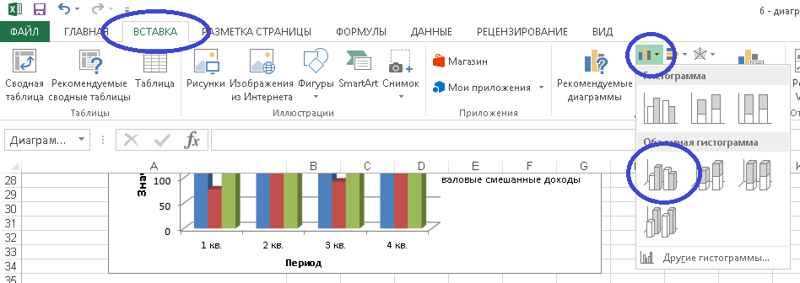

Шаг 2. Оформление диаграммы
При оформление диаграмм можно пользоваться двумя универсальными приемами -
а) для изменения любого элемента - щелкнуть по нему
правой кнопкой и из контекстного меню подобрать нужный пункт меню
(см. пример в Шаг 2а "Подписи данных" - цифры на синими столбцами)
б) любой элемент диаграммы можно перемещать в пределах диаграммы,
увеличивать и уменьшать его размеры
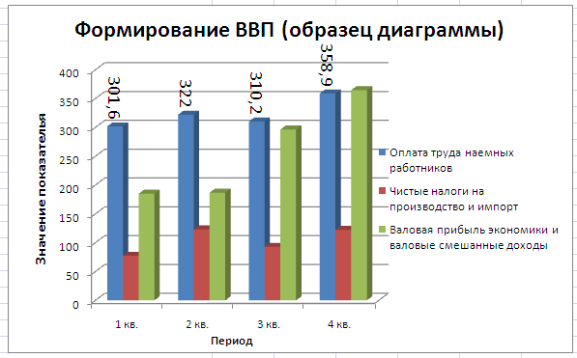

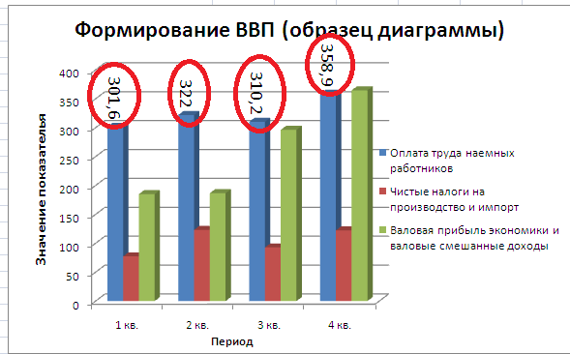
Шаг 2а. Подписи данных (см. картинку справа)
Подписи данных позволяют зрителю, помимо графического представления,
получить информацию о конкретных числовых значениях на диаграмме.
Чтобы задать подписи данных для отдельного ряда диаграммы, необходимо
щелкнуть правой кнопкой мыши по нужному ряду и в меню выбрать
"Добавить подписи данных"
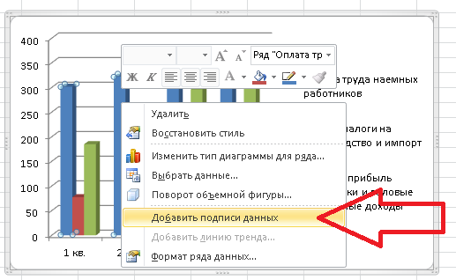

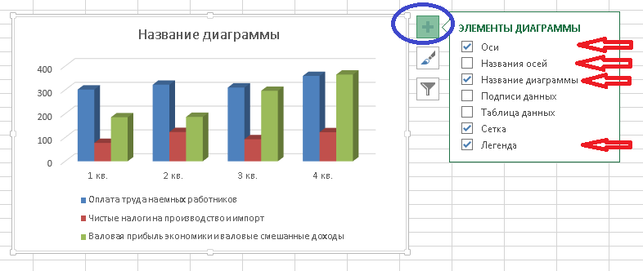
Щелкнув по нужным подписям данных и выбрав пункт меню "Формат подписей данных",
можно дополнительно настроить отображение подписей данных - поменять шрифт,
выравнивание надписи и др.

Шаг 2б. Название диаграммы и подписи осей (см. картинку справа)
В MS Office 2010 при щелчке мышью по диаграмме появляется дополнительные
панели инструментов "Работа с диаграммами": "Конструктор", "макет", Формат"

В MS Office 2013 часть настроек для работы с диаграммой вынесена в кнопку
"Элементы диаграммы" в правом верхнем углу диаграммы (см.рис. Справа)
В ней можно включить/выключить отображение названий осей диаграммы,
названия диаграммы, легенды и т.п.

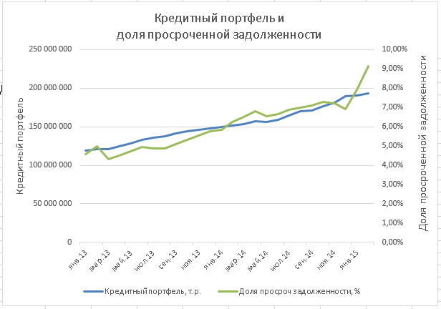

Шаг 2в. Использование вспомогательной оси (см. картинку справа)
Использование вспомогательной оси позволяет сравнить на одной диаграмме
несопоставимые данные - например: выручку в тысячах рублей и проценты выполнения
плана продаж
Для использования вспомогательной оси необходимо щелкнуть по нужному ряду данных
правой кнопкой мыши, выбрать "Формат ряда данных" и на вкладке "Параметры ряда"
указать "Построить ряд… по вспомогательной оси" (см. рис. ниже)

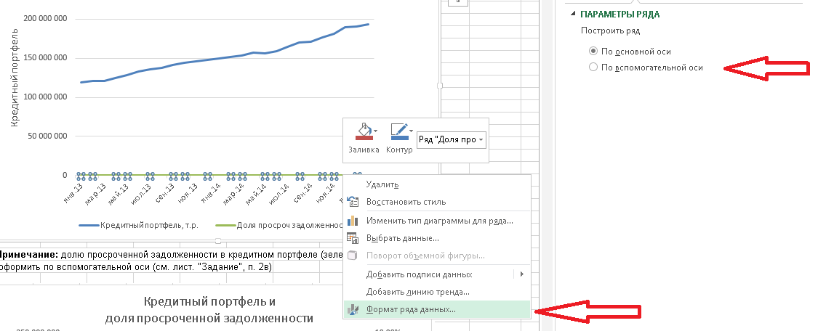

Шаг 2г. Использование таблицы данных (см. картинку ниже)
Таблица данных можно использовать для информирования зрителей о данных,
на основе которых сформирована диаграмма.
Установка таблицы данных на диаграмме осуществляется через панель инструментов
"Работа с диаграммами": "Макет", кнопка "Таблица данных"
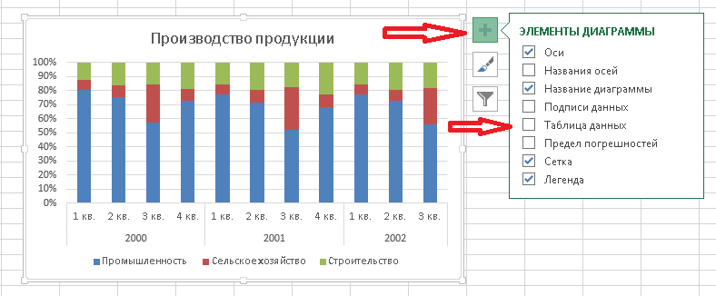

Шаг 2д. Установка минимальных и максимальных значений на осях (см. картинку ниже)
Значения показателей на осях MS Excel формирует автоматически (часто от 0), поэтому иногда
диаграмма кажется не показательной. В таком случае можно самому задать верхние и нижние границы
показателя, а также шаг промежуточных делений.
Для этого нужно щелкнуть правой кнопкой мыши на нужной оси, выбрать пункт меню "Формат оси",
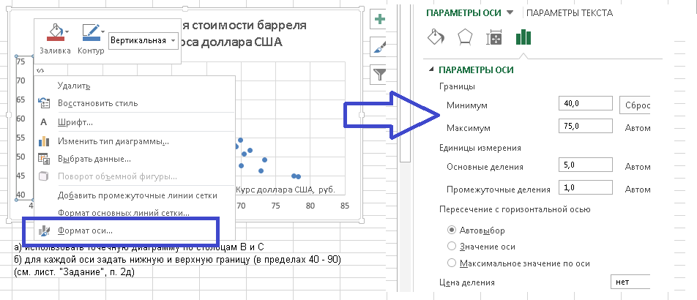
и в появившейся справа панели инструментов задать нужные значения.

Ставка рефинансирования
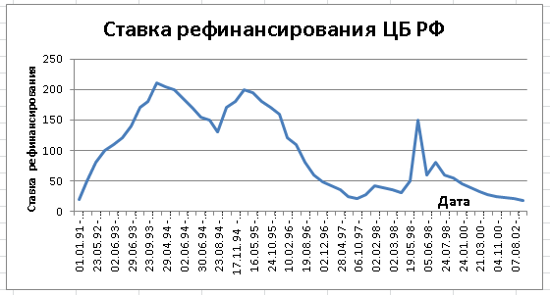
Ставка рефинансирования Центрального банка
Период действия | %
01.01.91 - 09.04.92 | 20
10.04.92 - 22.05.92 | 50
23.05.92 - 29.03.93 | 80
30.03.93 - 01.06.93 | 100
02.06.93 - 21.06.93 | 110
22.06.93 - 28.06.93 | 120
29.06.93 - 14.07.93 | 140
15.07.93 - 22.09.93 | 170
23.09.93 - 14.10.93 | 180
15.10.93 - 28.04.94 | 210
29.04.94 - 16.05.94 | 205
17.05.94 - 01.06.94 | 200
02.06.94 - 21.06.94 | 185
22.06.94 - 29.06.94 | 170
30.06.94 - 31.07.94 | 155
01.08.94 - 22.08.94 | 150
23.08.94 - 11.10.94 | 130
12.10.94 - 16.11.94 | 170
17.11.94 - 05.01.95 | 180
06.01.95 - 15.05.95 | 200
16.05.95 - 18.06.95 | 195
19.06.95 - 23.10.95 | 180
24.10.95 - 30.11.95 | 170
01.12.95 - 09.02.96 | 160
10.02.96 - 23.07.96 | 120
24.07.96 - 18.08.96 | 110
19.08.96 - 20.10.96 | 80
21.10.96 - 01.12.96 | 60
02.12.96 - 09.02.97 | 48
10.02.97 - 27.04.97 | 42
28.04.97 - 15.06.97 | 36
16.06.97 - 05.10.97 | 24
06.10.97 - 10.11.97 | 21
11.11.97 - 01.02.98 | 28
02.02.98 -16.02.98 | 42
17.02.98 - 01.03.98 | 39
02.03.98 -15.03.98 | 36
16.03.98 - 18.05.98 | 30
19.05.98 - 26.05.98 | 50
27.05.98 - 04.06.98 | 150
05.06.98 - 28.06.98 | 60
29.06.98 - 23.07.98 | 80
24.07.98 - 09.06.99 | 60
10.06.99 - 23.01.00 | 55
24.01.00 - 06.03.00 | 45
07.03.00 - 20.03.00 | 38
21.03.00 - 09.07.00 | 33
10.07.00 - 03.11.00 | 28
04.11.00 - 08.04.02 | 25
09.04.02 - 06.08.02 | 23
07.08.02 - 16.02.03 | 21
17.02.03 - | 18

Показатели ВВП
Показатели | 2000 |  |  |  | 2001 |  |  |  | 2002
 | 1 кв. | 2 кв. | 3 кв. | 4 кв. | 1 кв. | 2 кв. | 3 кв. | 4 кв. | 1 кв. | 2 кв. | 3 кв.
ВВП | 1337.9 | 1497.4 | 1833.1 | 1858.9 | 1687.3 | 1892 | 2290.7 | 2190 | 2,055.50 | 2,317.90 | 2,770.50
в том числе
Производство товаров | 595.9 | 655.4 | 942.9 | 810.9 | 713.4 | 792.8 | 1145.8 | 920.7 | 840.6 | 917.2 | 1,281.30
Производство услуг | 742 | 842 | 890.2 | 1048 | 973.9 | 1099.2 | 1144.9 | 1269.3 | 1,214.90 | 1,400.70 | 1,489.20
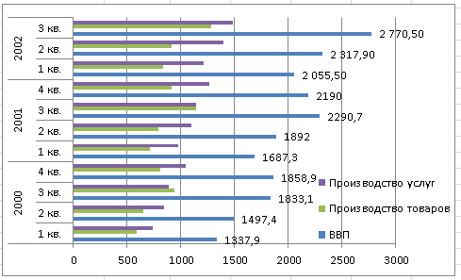

Производство продукции
 | 2000 |  |  |  | 2001 |  |  |  | 2002
 | 1 кв. | 2 кв. | 3 кв. | 4 кв. | 1 кв. | 2 кв. | 3 кв. | 4 кв. | 1 кв. | 2 кв. | 3 кв.
Промышленность | 472.2 | 485.1 | 536.2 | 579.9 | 541.4 | 559.7 | 593.1 | 620.2 | 640.3 | 654.5 | 709.4
Сельское хозяйство | 41.9 | 55 | 254 | 69.4 | 51.9 | 69.7 | 339.5 | 82.3 | 59.8 | 72.7 | 323.5
Строительство | 73 | 105.4 | 141.8 | 149.7 | 109.3 | 151 | 199.2 | 203.7 | 127.3 | 174.3 | 231

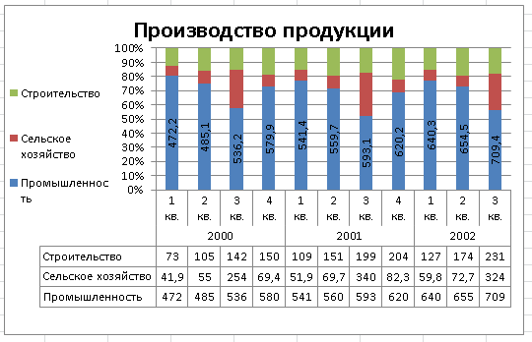

 |  | Примечание: при построении диаграммы использовать таблицу данных
 |  | (см. лист. "Задание", п. 2г)

Котировки цен на золото
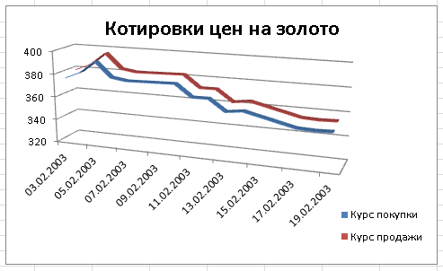
Дата | Курс покупки | Курс продажи
2003-02-03 | 375.99 | 379.77
2003-02-04 | 381.75 | 385.59
2003-02-05 | 392.09 | 396.03
2003-02-06 | 379.35 | 383.17
2003-02-07 | 377.37 | 381.16
2003-02-10 | 378.43 | 382.23
2003-02-11 | 368.22 | 371.92
2003-02-12 | 368.38 | 372.08
2003-02-13 | 358.73 | 362.34
2003-02-14 | 360.59 | 364.21
2003-02-17 | 350.77 | 354.3
2003-02-18 | 350.22 | 353.74
2003-02-19 | 350.77 | 354.29

 |  |  | Примечание: тип диаграммы - график, объемный график

Формирование ВВП
Формирование ВВП
 | 1 кв. | 2 кв. | 3 кв. | 4 кв.
Оплата труда наемных работников | 301.6 | 322 | 310.2 | 358.9
Чистые налоги на производство и импорт | 77.3 | 123.2 | 92.8 | 122.3
Валовая прибыль экономики и валовые смешанные доходы | 185.1 | 186.7 | 296.3 | 364.7

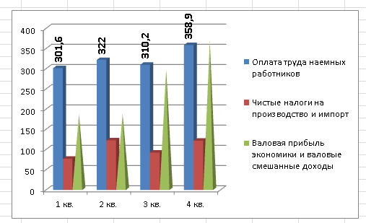

Примечание: построить диаграмму с одинаковыми столбцами, потом задать одному столбцу
другой тип фигуры

Бюджет РФ
РАСХОДЫ КОНСОЛИДИРОВАННОГО БЮДЖЕТА РОССИЙСКОЙ ФЕДЕРАЦИИ В 2013 Г., млрд. руб
общегосударственные вопросы | 1525.9
национальная оборона | 2105.5
национальная безопасность и правоохранительная деятельность | 2159.3
национальная экономика | 3281.7
жилищно-коммунальное хозяйство | 1052.7
социально-культурные мероприятия | 14678.0
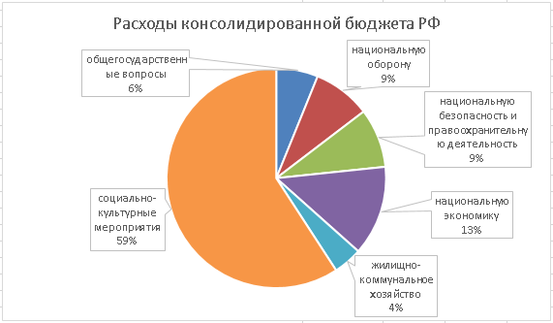

Примечание: использовать выноски данных

